④ トレンドグラフ
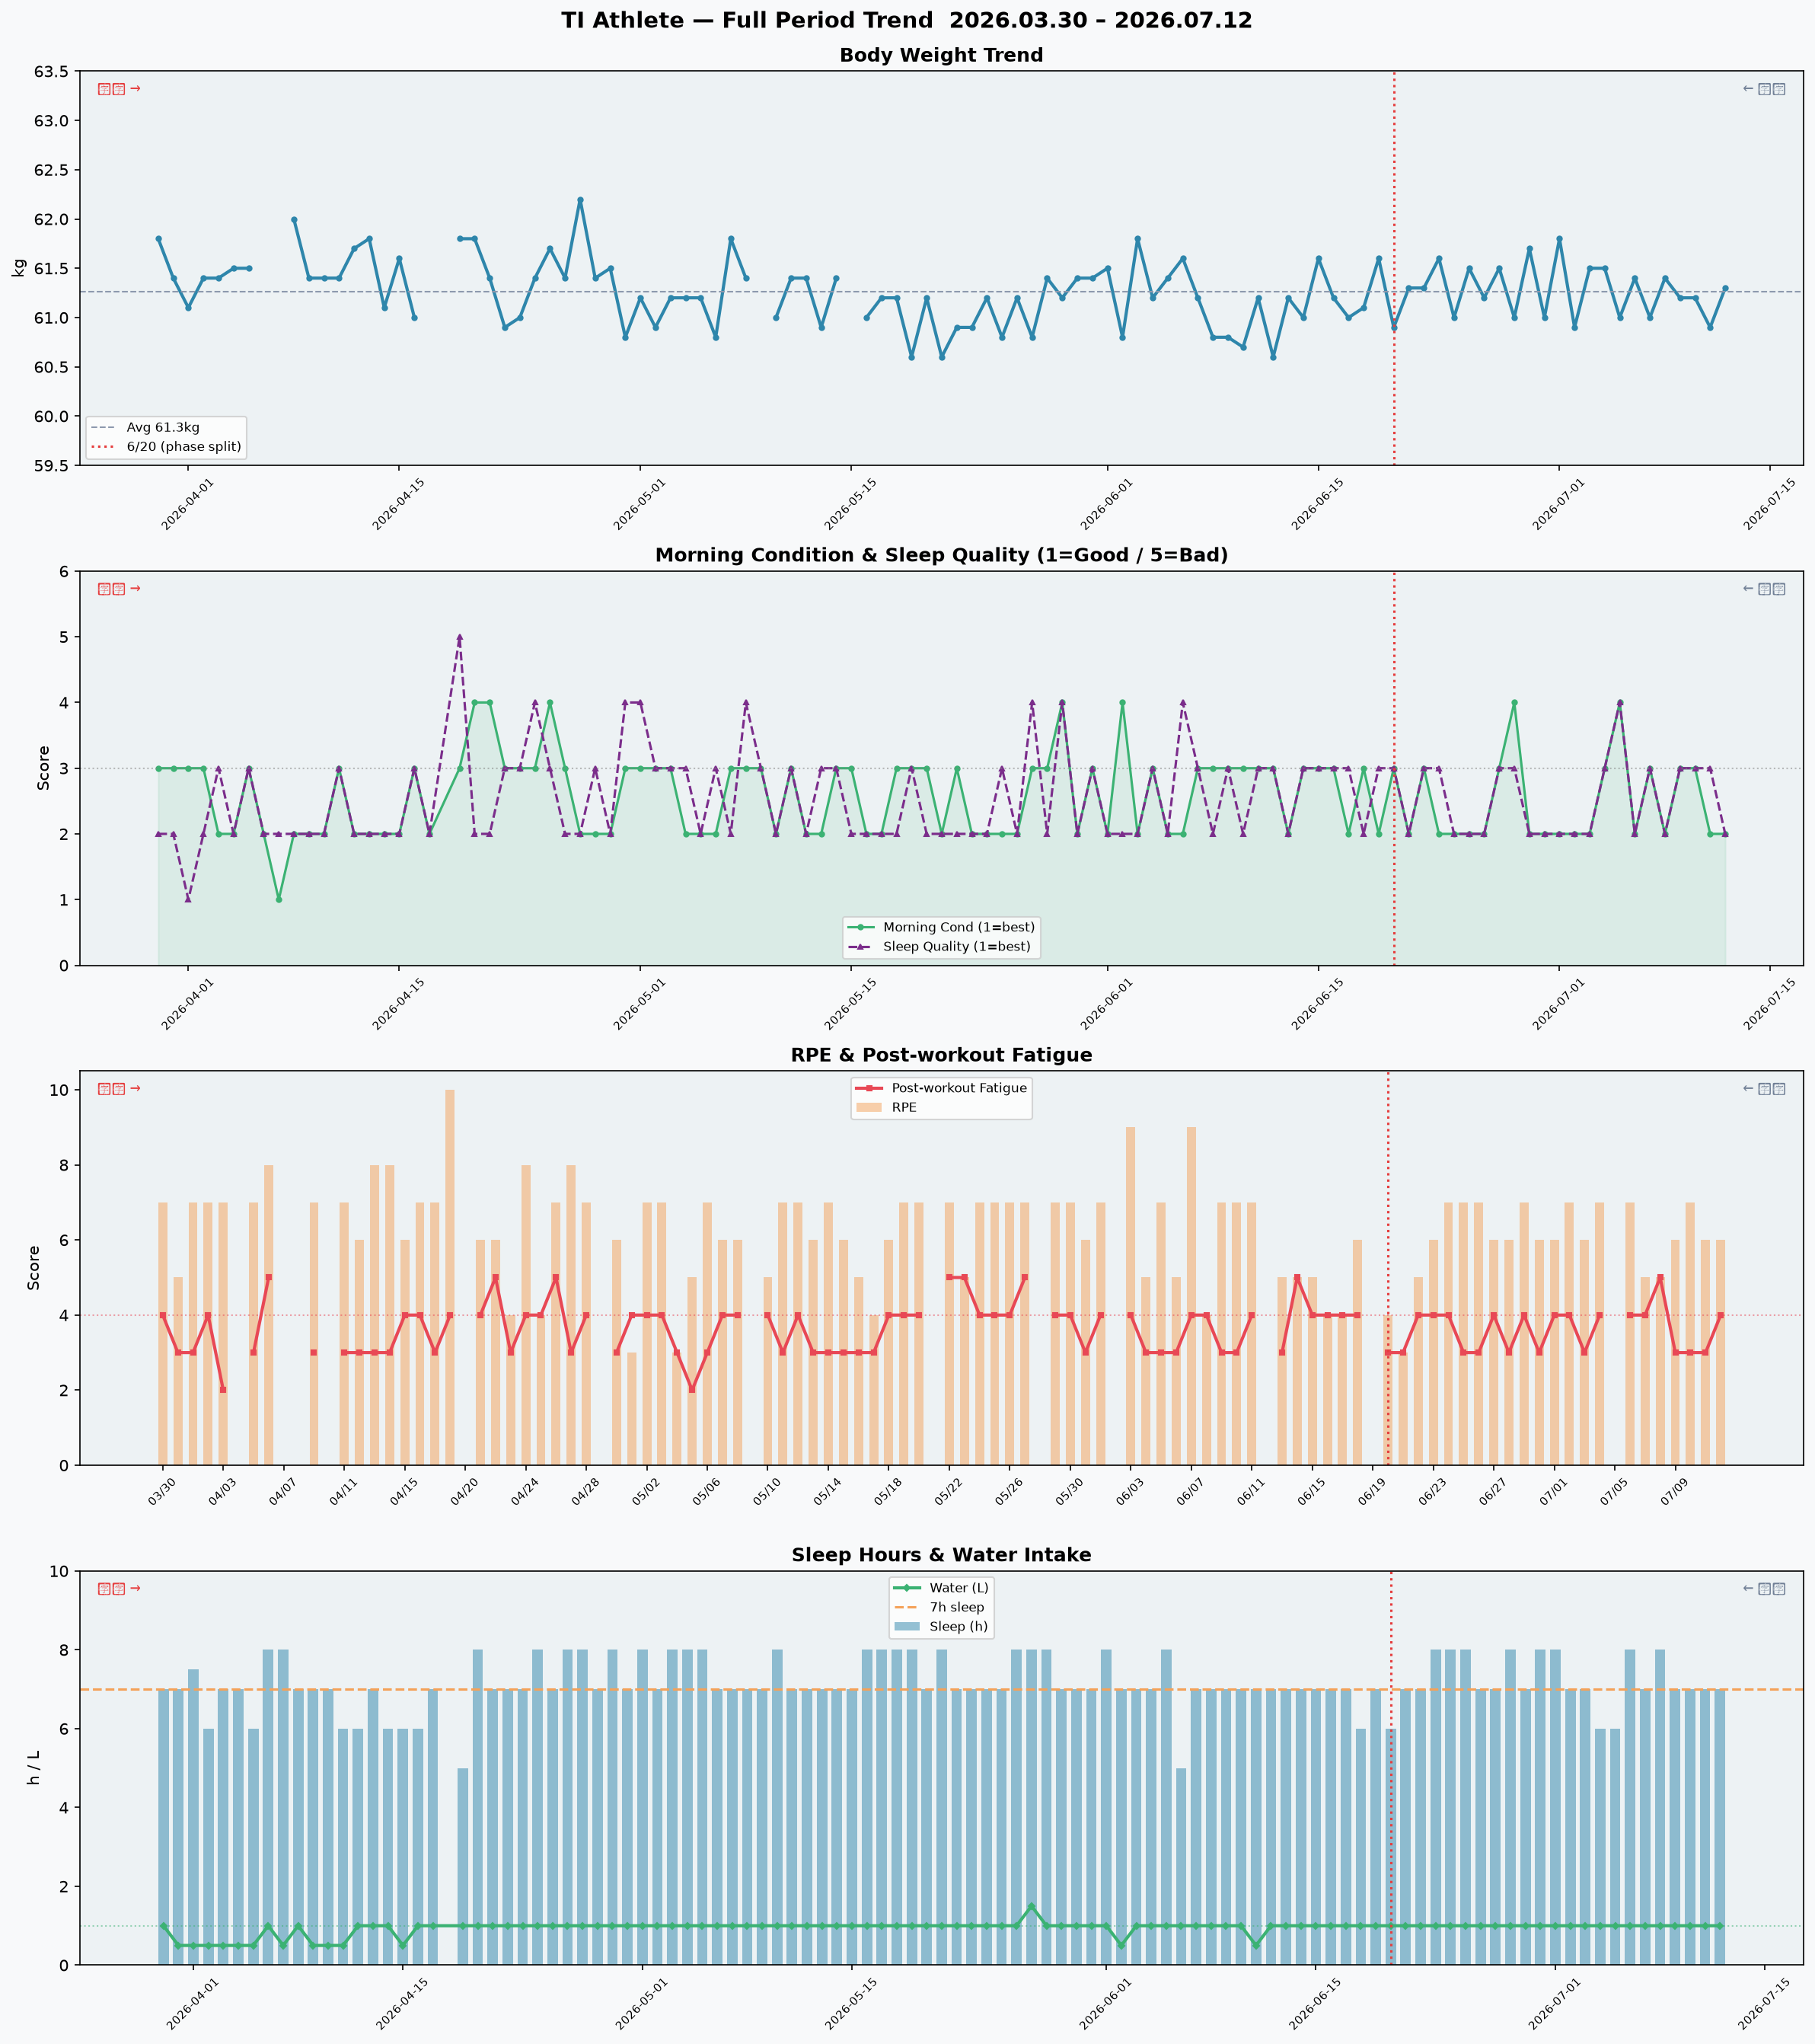
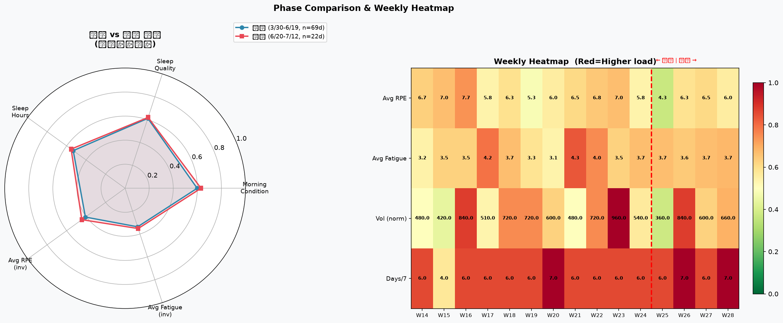
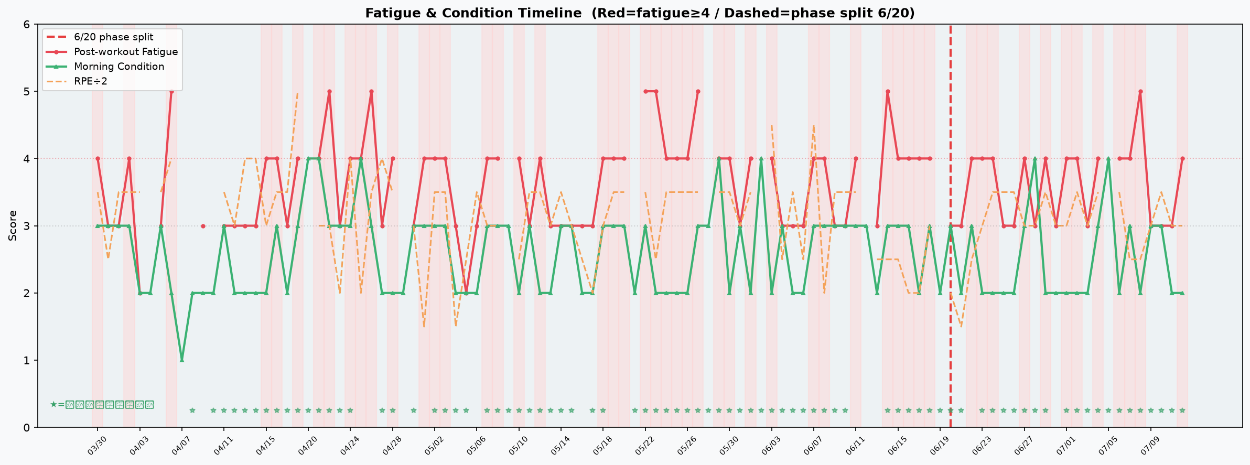
トレンドグラフ（2026.03.30 – 2026.07.12）
赤点線は6/20（前期/後期の境界）。104日間のデータを可視化しています。

⑤ 関連性ヒント

行動とパフォーマンスの関連性（TI選手 専用分析 / 104日間）
104日間のデータに基づきます。データ量が増えたことで傾向の信頼性が高まっています。差の絶対値0.3以上が注目の目安。

観点 | A群条件 | A群平均 | B群条件 | B群平均 | 差(B-A) | 解釈
練習後補食 → 当日の運動後疲労 | 補食「いいえ」 | 3.67 | 補食「はい」 | 3.63 | -0.04 | 差は0.04と小さい（104日間でも傾向が見られない）。補食の「タイミング・内容（タンパク質量）」を記録すると次のステップの分析ができます。
水分摂取量 → 当日の運動後疲労 (※交絡注意) | 水分<1000ml | 3.22 | 水分≥1000ml | 3.68 | +0.46 | 水分が多い日に疲労が高いのは「ハードな練習日ほど多く飲む」という交絡が原因。7月の暑熱期は平常時より+500ml増量を推奨します。
前日RPE → 翌朝の起床時コンディション | 前日RPE<7 | 2.6 | 前日RPE≥7 | 2.51 | -0.09 | 高RPE翌朝のコンディションが良いのは「調子の良い日に高強度練習する」という逆の因果関係が影響している可能性あり。高RPE日の前日夜の行動（補食・睡眠時間）を振り返ってみましょう。
睡眠時間7.5h以上 → 翌日の運動後疲労 | 睡眠<7.5h | 3.63 | 睡眠≥7.5h | 3.63 | -0.01 | 睡眠時間と翌日疲労の関連はほぼゼロ（104日間）。睡眠の「量」より「質」改善が有効かもしれません。現在の平均睡眠の質スコア：2.5/5。

